Citrom
KEDVELTSÉGI RANGSOR | TERMÉK FOTÓ * | TERMÉK NEVE | TÖMEG (g) | ÁR * (Ft/kg) | SZÁRMAZÁSI ORSZÁG | JELÖLÉSEN FELTÜNTETETT TERMELŐ/FORGALMAZÓ/CSOMAGOLÓ | FAJTA, MÉRET, OSZTÁLY | JELÖLÉSEN FELTÜNTETETT EGYÉB INFORMÁCIÓK | HAZAI FORGALMAZÓ | KEDVELTSÉGI VIZSGÁLAT |  |  |  |  |  | ANALITIKAI VIZSGÁLATOK
 |  |  |  |  |  |  |  |  |  | KÜLSŐ MEGJELENÉS | ÁLLAG | SZÍN | ILLAT | ÍZ | ÖSSZESÍTETT PONTSZÁM | ALKOTÓRÉSZEK TÖMEGE* (%(m/m)) | TITRÁLHATÓ SAVASSÁG* (%(m/m)) | C-VITAMIN* (mg/100g) | GLÜKÓZ* (g/100g) | FRUKTÓZ* (g/100g) | SZACHARÓZ* (g/100g) | NÖVÉNYVÉDŐSZER-MARADÉK* (mg/kg)
1 | 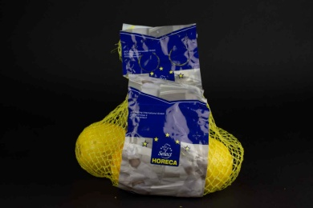 | Horeca Select Citrom | 500 | 558 | Spanyolország | F: Valencia Trading Office S.L. Paseo Imperial, 40, 28005 Madrid, Spain Cs: J.Gambin, S.L. Paseo Principe de Asturias, 35-37 03350 COX (Alicante) | Primofiori Méret: 4/5 (53-67 mm) I. osztály | Kezelve: iImazalil, ortophenylphenol, pyrimethanil, peel wax: E903, E904 | Metro Kereskedelmi Kft. 2040 Budaörs, Keleti utca 3. | 11.40 | 12.15 | 8.77 | 11.29 | 10.55 | 54.2 | 44.83 | 6.42 | 38.1 | 0.908 | 0.915 | 0.365 | megfelelt | pirimetanil: o-fenil-fenol: | 0,31 mg/kg 0,018 mg/kg | (MRL = 8 mg/kg) (MRL = 10 mg/kg)
2 | 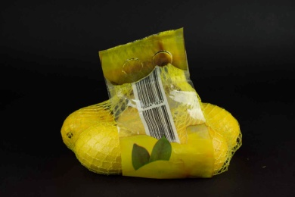 | Menas Citrus Citrom | 500 | 598 | Törökország | Cs: MENAS MERSIN ZIRAI ÜRÜNLER ISL. IHR. SAN. VE TÍC A.S. Yesilyurt Mah. No: 141 Asagi Tömük Erdemil, 33730 Mersin, TURKEY | Interdonato Méret: 4/5 I. osztály | A héj emberi fogyasztásra nem alkalmas. Kezelve: 2-fenylfenol, pirimetanil, imazalil Mesterségesen viaszolt: E904, E914 | Lidl Magyarország Kereskedelmi Bt. 1037 Budapest, Rádl árok 6. | 11.40 | 12.05 | 8.85 | 10.41 | 11.31 | 54.0 | 49.13 | 5.94 | 41.2 | 1.05 | 1.03 | 0.336 | megfelelt | imazalil: pirimetanil: prokloráz: 2,4,6-triklórfenol: | 0,61 mg/kg 0,017 mg/kg 0,41 mg/kg 0,028 mg/kg | (MRL = 5 mg/kg) (MRL = 8 mg/kg) (MRL = 10 mg/kg)
X | 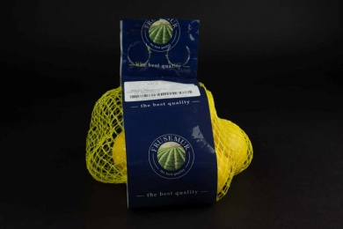 | Frusemur Citrom | 500 | 798 | Spanyolország | F: Valencia Trading Oficce S.L. Paseo Imperial, 40, 28005 Madrid, Spain Cs: Mundosol Quality, S.L. Campirulos N°80, 03315, I A Murada-Alicante | Primofiori Méret: 4/5 (53-67 mm) I. osztály | Kezeletlen termék | Metro Kereskedelmi Kft. 2040 Budaörs, Keleti utca 3. | 10.45 | 12.15 | 8.49 | 11.39 | 11.09 | 53.6 | 46.55 | 6.13 | 46.5 | 1.11 | 1.07 | 0.266 | megfelelt * | imazalil: | 0,035 mg/kg | (MRL = 5 mg/kg)
3 | 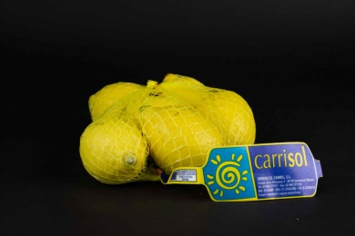 | Carrisol Citrom | 500 | 698 | Spanyolország | T: Fresh Trade,s.r.o. Benkepatony 1409, 930 36 Felsöpatony SK F: SPAR Magyarország Kereskedelmi Kft. 2060 Bicske, SPAR út | Primofiori Méret: 5/6 (48mm-62mm) II. osztály | Kezelve: imazalil, pirimetanil, E202, E904, E914 | Interspar Hipermarket 1106 Budapest, Kerepesi út 61. | 9.12 | 11.42 | 7.34 | 10.31 | 10.88 | 49.1 | 45.30 | 6.47 | 47.1 | 0.710 | 0.682 | 0.215 | megfelelt | imazalil: | 4,0 mg/kg | (MRL = 5 mg/kg)
4 | 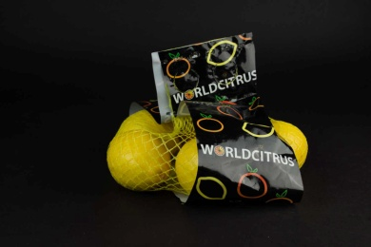 | Worldcitrus Citrom | 500 | 798 | Spanyolország | F: Elise Fruit Kft. 1222 Budapest, Háros u. 7. | Primofiori Méret: 6-7 I. osztály | Kezelve: imazalil | Auchan Magyarország Kft. 2040 Budaörs, Sport utca 2-4. | 9.41 | 11.73 | 6.83 | 10.41 | 10.55 | 48.9 | 32.59 | 6.50 | 42.7 | 0.638 | 0.634 | 0.262 | megfelelt | imazalil: | 2,1 mg/kg | (MRL = 5 mg/kg)
4 | 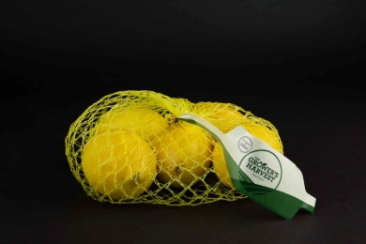 | The Grower's Harvest Citrom | 500 | 698 | Spanyolország | F: Daifressh. Dai Fruits Group Ctra. Barcelona, 24, 46530 Puzol, Valencia, Espana | Hiszpania Méret: 5/6 II. osztály | Kezelve: imazalil, E904, E903 | Tesco-Global Áruházak Zrt. 2040 Budaörs, Kinizsi út 1-3. | 9.03 | 10.80 | 7.62 | 10.80 | 10.66 | 48.9 | 45.75 | 6.26 | 48.1 | 0.483 | 0.473 | 0.231 | megfelelt | imazalil: pirimetanil: | 1,6 mg/kg 0,015 mg/kg | (MRL = 5 mg/kg) (MRL = 8 mg/kg)
5 | 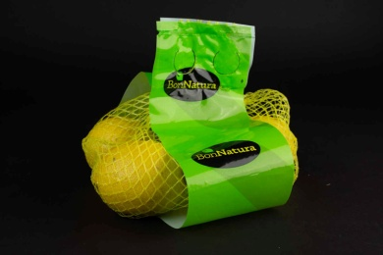 | Bon Natura Citrom | 500 | 798 | Spanyolország | F: Eurogroup Espana, SAU Rnda, Narciso Monturiol 6, 46980 Paterna (Valencia) Spanyolország | Primorfiori Méret: 4/5 (53/67 mm) I. osztály | A héj emberi fogyasztásra nem alkalmas Kezelve: imazalil, fludioxonil és tiabendazol | Penny-Market Kereskedelmi Kft. 2351 Alsónémedi, Északi Vállalkozói Terület 5-ös sz. főút 21.km | 9.41 | 10.59 | 6.98 | 10.70 | 10.88 | 48.6 | 41.56 | 5.79 | 41.3 | 0.640 | 0.599 | 0.262 | megfelelt | fludioxonil: imazalil: klórpirifosz-metil: | 0,032 mg/kg 0,012 mg/kg 0,071 mg/kg | (MRL = 10 mg/kg) (MRL = 5 mg/kg) (MRL = 0,3 mg/kg)
6 | 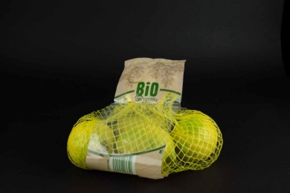 | Bio Organic Citrom | 500 | 1,198 | Olaszország | T: MEDISOUL SPA Via Palestro 536-97019 Vittoria-RG | Interdonato Méret: 3/4/5 I. osztály | - | Lidl Magyarország Kereskedelmi Bt. 1037 Budapest, Rádl árok 6. | 8.55 | 10.80 | 5.75 | 9.93 | 10.98 | 46.0 | 47.72 | 5.75 | 52.0 | 1.06 | 1.04 | 0.340 | megfelelt
7 | 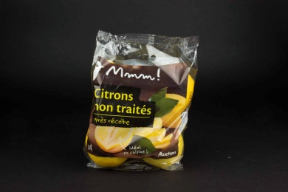 | Mmm! Citrons non traités Citrom | 500 | 1,098 | Spanyolország | T: Perales & Ferrer C/ Apatel, 3 - 03380 Bigastro, Alicante, Espana Forgalmazó: Zenalco Spanyolország Avenida Denia, s/n 03016 Alicante, Espana | Méret: 4 (58/67 mm) I. osztály | Citrom betakarítás után kezelés nélkül csomagolva | Auchan Magyarország Kft. 2040 Budaörs, Sport utca 2-4. | 8.65 | 10.28 | 6.55 | 8.85 | 10.98 | 45.3 | 42.57 | 6.17 | 46.5 | 0.378 | 0.374 | 0.208 | megfelelt | klórpirifosz-metil: | 0,016 mg/kg | (MRL = 0,3 mg/kg)
8 | 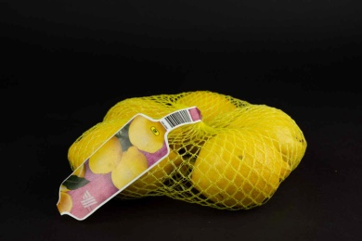 | Aldi Citrom | 500 | 798 | Spanyolország | Cs: ROSERO GARCIA Y CIA S.A. Avenida Calvo Sotelo N°75, Beniel - Murcia | Primofiori Méret: 3/5 I. osztály | A héj emberi fogyasztásra alkalmas | Aldi Magyarország Élelmiszer Bt. 2051 Biatorbágy, Mészárosok útja 2. | 7.79 | 9.97 | 6.83 | 9.83 | 10.45 | 44.9 | 46.89 | 7.45 | 48.5 | 0.425 | 0.408 | 0.160 | megfelelt | metalaxil és metalaxil-M: | 0,12 mg/kg | (MRL = 0,5 mg/kg)
*: Egérrel a cellára mutatva további információ jelenik meg.
X: megtévesztő jelölés miatt kizárt termék

